分公司
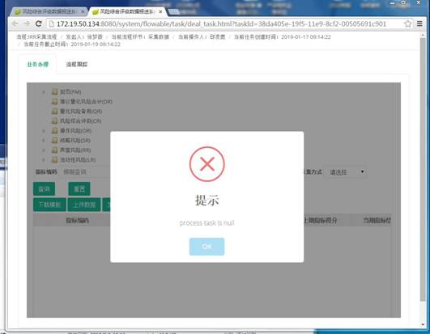
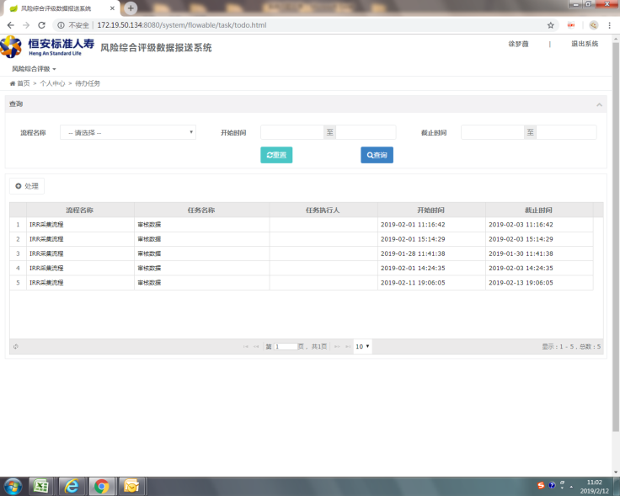
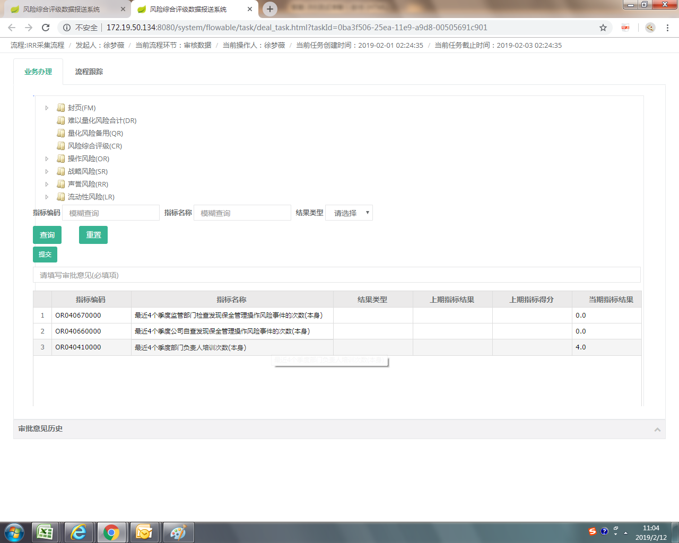
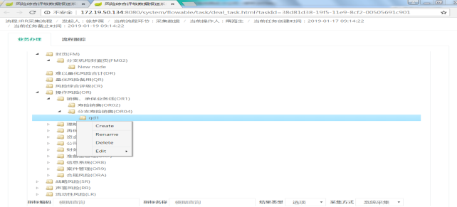
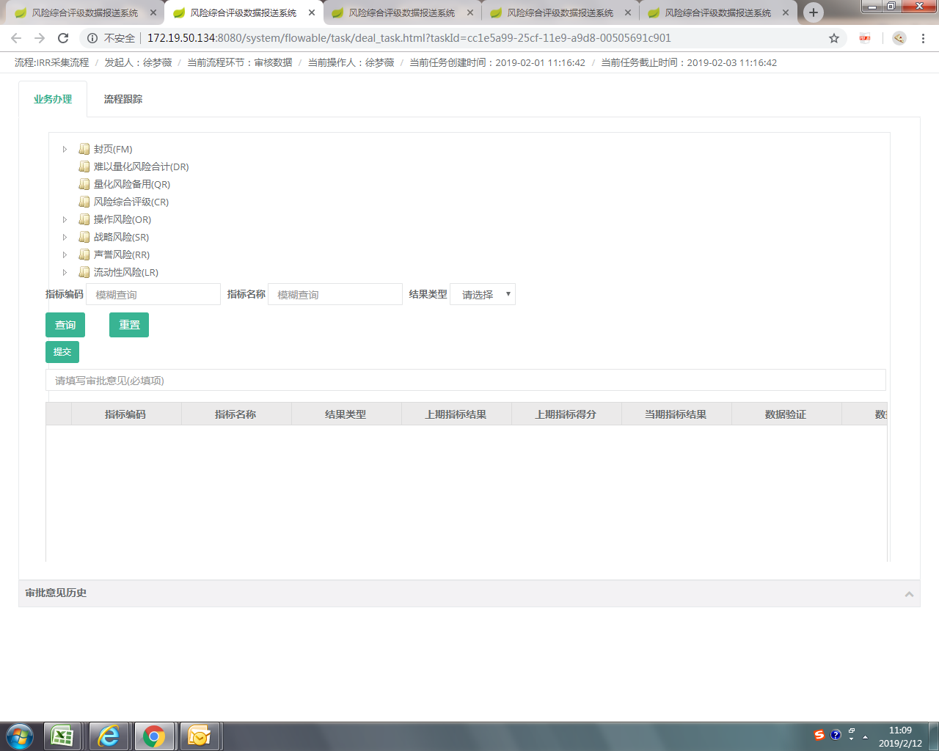
问题类型 | 指标来源 | 指标名称 | 问题反馈
流程 | 不涉及 | 不涉及 | 辽宁分公司反馈：误提交后，分公司第二节点无退回机制
流程 | 不涉及 | 不涉及 | 江苏分公司反馈：流程提交过后无法查看提交数据和报送内容
指标 | OR04 | 千张保单投诉量的期末有效保单总量 | 期末有效保单是否可以对接系统？
指标 | OR04 | 千张保单投诉量的期末有效保单总量 | 对接系统的话取数时间是哪天？
模板 | 不涉及 | 不涉及 | 广东分公司反馈：下载下来的模板，不是按照指标代码升序下载，指标混乱。
指标 | OR04 | 保单失效率的失效、退保金额，减保金额，复效额，增保额，年初累计有效保额 | 分公司没有能力提供，要分配到总公司流程中让精算提供。
指标 | OR04 | 保单失效率的失效、退保金额，减保金额，复效额，增保额，年初累计有效保额 | 精算说2月份此指标可以对接系统，什么时候可以实施需要确定。
指标 | OR13 | 非现金收款比率的评估期内非现金收款金额 | 系统值加和，不用手填
指标 | OR13 | 非现金付款比率的评估期内非现金付款金额 | 系统值加和，不用手填
系统 | 不涉及 | 不涉及 | 青岛分公司反馈：点击提交后，系统直接完成提交，没有“确认/取消”选项
系统 | 不涉及 | 不涉及 | 青岛分公司反馈：我还没有填写表格内容，点击提交后，系统没有提示检查表格是否填写完整，是否表格数据项目相互关联关系符合逻辑，如果是文字描述，比如“备注”最多输入多少个字
系统 | 不涉及 | 不涉及 | 青岛分公司反馈：能不能开发一个表格检查程序，填写完表格后，运行这个程序，提示哪些项目填写的有问题，如果有问题，该怎样修改。检查程序检查表格没有问题后，再上传系统，提高工作效率
 |  |  | 青岛分公司反馈：截屏中的图片 create rename delete 是什么？是否可以操作
系统 | 不涉及 | 不涉及 | 四川分公司反馈：上传过后显示“提示 process task is null”
流程 | 不涉及 | 不涉及 | 徐梦薇：流程看不出来是哪个部门提交的流程
指标 | OR04 | 最近4个季度监管、自查保全管理操作风险事件 | 徐梦薇：建议放在客服部审核
流程 | 不涉及 | 不涉及 | 徐梦薇：有些流程到我这里没有指标，是空白的
指标 | OR04 | 评估期期末省级分公司和中心支公司销售、承保、保全部门负责人人数”与“评估期期末省级分公司和中心支公司销售、承保、保全部门负责人具有5年以上保险相关从业经验人数 | 天津分公司反馈：评估期期末省级分公司和中心支公司销售、承保、保全部门负责人人数”与“评估期期末省级分公司和中心支公司销售、承保、保全部门负责人具有5年以上保险相关从业经验人数”2个指标细分为个险、银保、团险、续期4个渠道，但“承保、保全部门负责人”在我司是客服部，未体现统计； 徐梦薇：我看了一眼下载下来的模板，确实没有拆分到客服部。绩效中也没有把多元加入到绩效中，需要修改。
系统 | 不涉及 | 不涉及 | 天津分公司反馈：建议仅“人工采集“的部分显示具体操作人员，系统采集的部分显示系统采集；
系统 | 不涉及 | 不涉及 | 天津分公司反馈：数据上传了，未显示“系统会同时展示由系统采集的指标”，仍提交失败
流程 | 不涉及 | 不涉及 | 北京分公司反馈：流程设计不合理。

IT
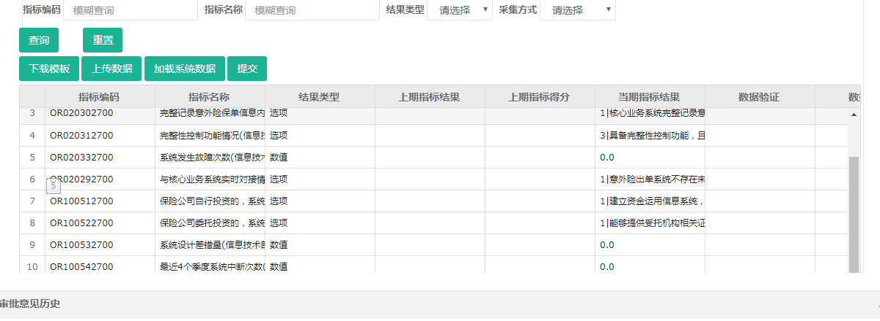
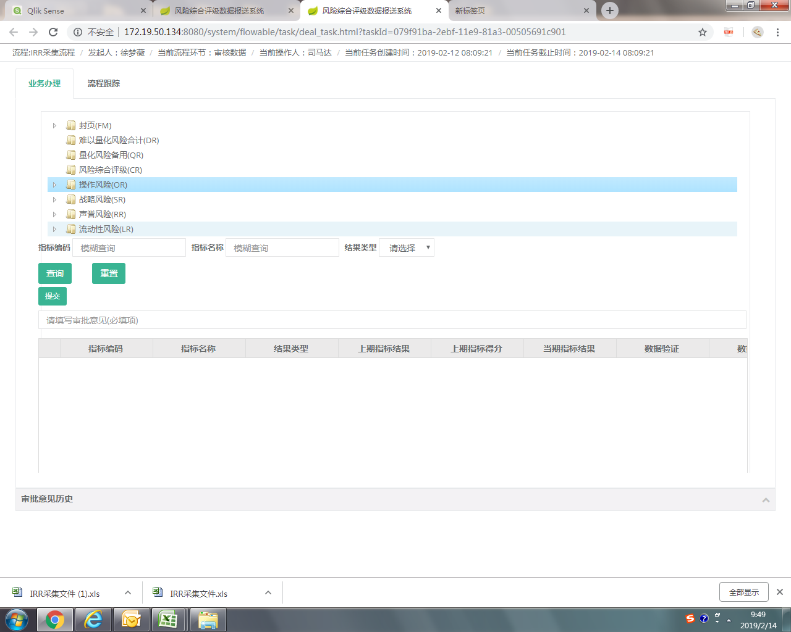
问题类型 | 指标来源 | 指标名称 | 问题反馈
系统 | 不涉及 | 不涉及 | IT反馈：上面业务处理中的任何一个文件夹，底下的指标就全部消失了。 徐梦薇：上面的文件夹到底是干什么的？ | 已经去掉查询树
系统 | 不涉及 | 不涉及 | IT反馈：系统展示的指标比下载模板中的指标少 | 样式问题，已经做了调整
系统 | 不涉及 | 不涉及 | IT反馈：提交完以后原界面不刷新，不知道哪个是已经提交过的，对于条数比较多的会引起混乱，昨天试过如果再次点进去会崩溃； | 已调整

会计+财务
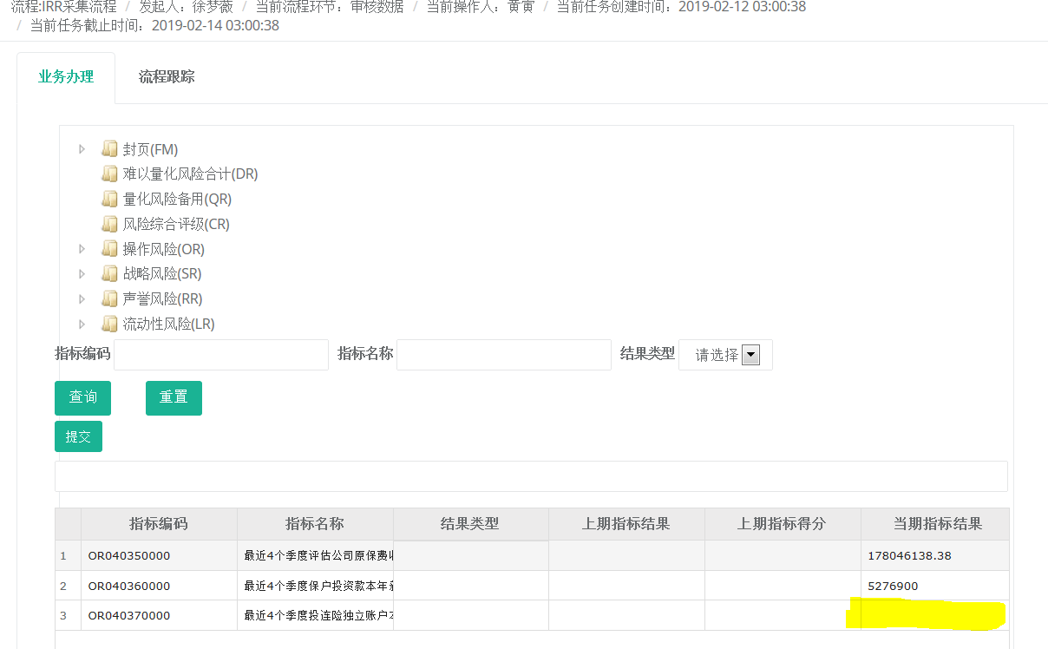
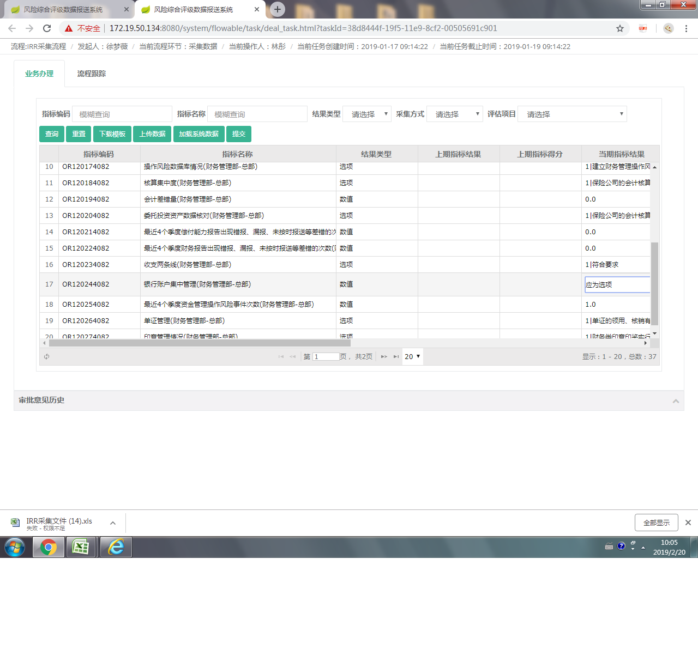
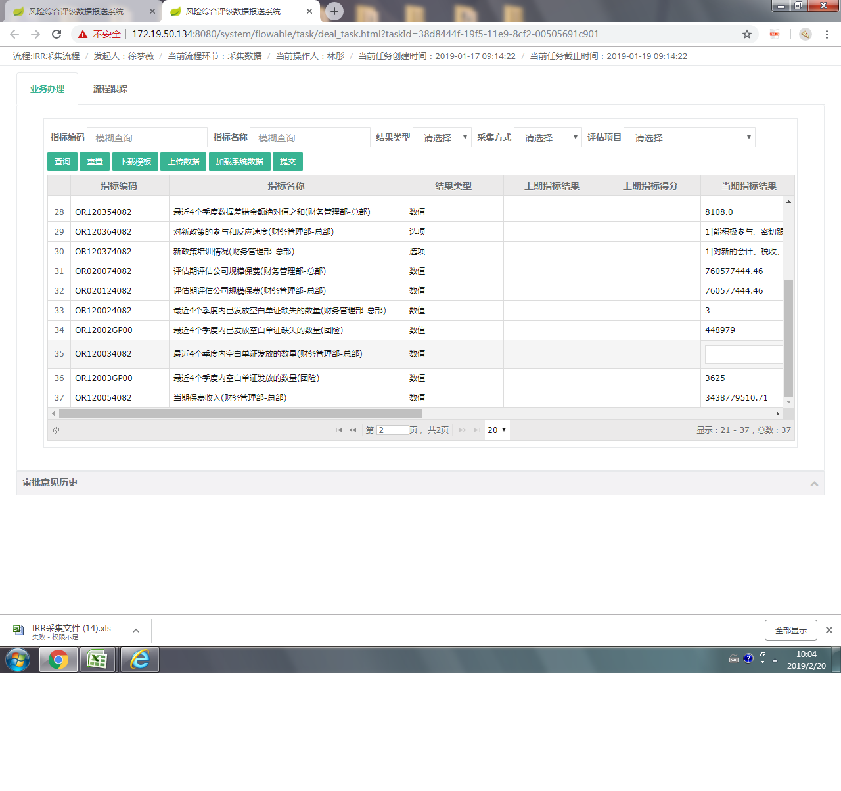
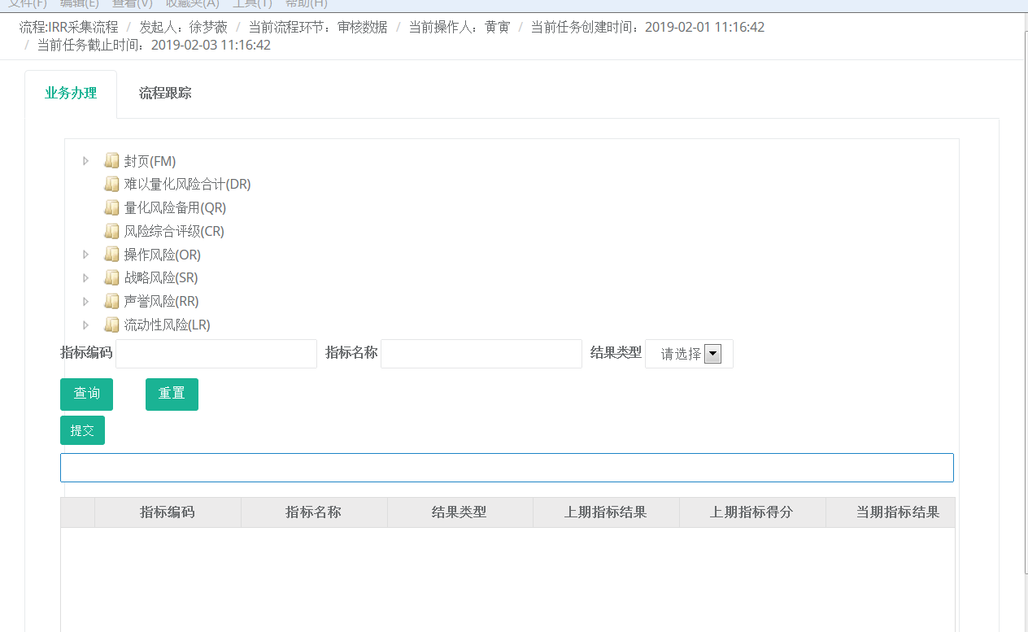
问题类型 | 指标来源 | 指标名称 | 问题反馈
系统 | 不涉及 | 不涉及 | 会计反馈：1． 待审单据界面无实体标识，无法确认审核数据归属哪家实体，单据无编码无法确认其唯一性。 | 已增加显示
系统 | 不涉及 | 不涉及 | “当期指标结果”若为0，表单显示为空。 | 系统指标问题待排查，（单证指标）
指标 | 手填 | 银行账户集中度 | 应为选项指标 | 配置问题，待修改
指标 | 空白单证 | 空白单证 | 空白单证不应该是财务和团险，应该是银保和团险 | 配置问题，待修改

登录系统一段时间后，无法提交
